상품제안서
[스텐락] 듀얼 캡 빅보틀 950ml | 상품코드: S26626

 |  |  |  |  |  |  | 02-713-8555 | www.synergygift.co.kr
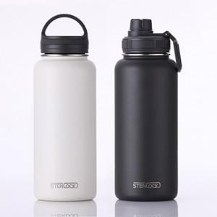

【상세/제작정보】

【인쇄/포장옵션】 | 실크, 레이저 / 포장지포장

【공급단가】 | 수량 | 50~ | 100~ | 500~ | 1,000~ | 3,000~
*VAT별도 | 크림화이트 | 16,200원 | 15,800원 | 14,700원 | 14,400원 | 14,200원
 | 차콜그레이 | 16,250원 | 15,370원 | 14,620원 | 14,250원 | 14,000원

【상품 URL】 | https://www.synergygift.co.kr:443/src/goods_detail.php?gdno=26626

